運行毎データ
【お願い】
書類作成の際は必ずホームページからダウンロードしたファイルを使用してください。
ファイルのコピー等を使用すると入力規則の誤作動の原因になる場合があります。
なお、全ての添付書類は申請毎に代表者がまとめて送付すること。
提出の際は以下のファイル名を付与し提出してください。
荷主等連携前ファイル名 ： 「交付決定番号」 _meisai1.xlsx
荷主等連携後ファイル名 ： 「交付決定番号」 _meisai2.xlsx
【サンプル車両の運行毎データ】
・取組を実施した車両のうち任意の1台について、1行1運行ごとのデータを記入すること。
※本表は、主にトンキロの算出方法に誤りが無いことを証明していただくため、サンプルとして車両1台の詳細データの提出を求めるものです。

①事業者及びサンプル車両
交付決定番号
代表補助事業者名
車両情報 | 車両登録番号
 | 最大積載量（ｔ）
データ取得時期 (連携前・後）

②1運行毎のデータ |  |  |  |  |  |  | ③合計及び10日換算の運行データ（②より自動算出）
連番 | 運行年月日 | 走行距離 （㎞） | 輸送量 （t） | 積載率 （%） | 燃料使用量 （ℓ） | トンキロ (t･km) |  | 運行日数 （日） | 走行距離 （㎞） | 輸送量 （t） | 平均 積載率 （%） | 燃料使用量 （ℓ） | トンキロ (t･km) | トンキロあたりの燃料使用量 (ℓ/t･km)
1 |  |  |  |  |  | 0 | 合計 | 0 | 0.00 | 0.00 | - | 0.00 | 0.00 | 0.0000
2 |  |  |  |  |  | 0 | 10日換算 | 0（日数不足） | 0.00 | 0.00 | 0% | 0.00 | 0.00 | 0.0000
3 |  |  |  |  |  | 0 | ※上記の10日換算の値が、総括分析データ（総括表）の値と一致すること。
4 |  |  |  |  |  | 0 | ※平均積載率：燃料使用量による加重平均値を算出（自動計算）。
5 |  |  |  |  |  | 0 | 平均積載率＝（運行1回目の積載率×燃料使用量＋運行２回目の積載率×燃料使用量＋運行3回目の・・・)／全運行の燃料使用量合計
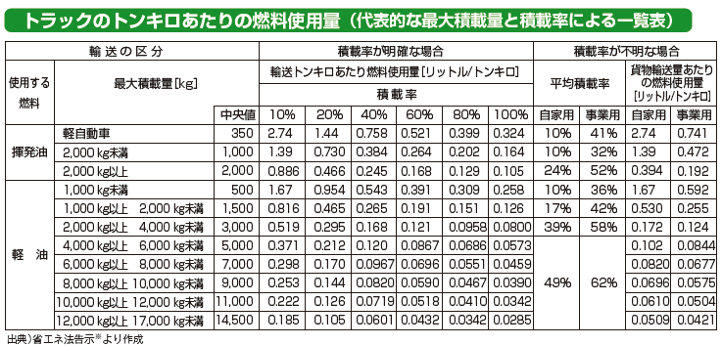
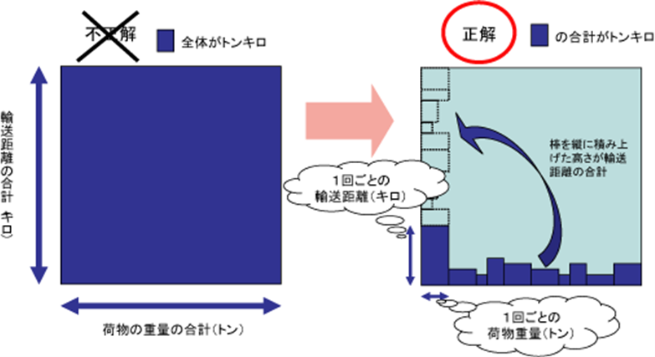
【データについての注意事項】
下記に、トン・キロの取得値のチェック基準及び算定時の基本事項を示す。正しいデータの提出が無い場合は補助金を交付できないことがあるため、提出するデータの値については十分にチェックすること。
a)トン・キロあたりの燃料使用量の値の範囲について
トラックのトン・キロあたりの燃料使用量の一般的な値は0.01～3.00 ℓ/t・kmの範囲になることが想定されるため、その範囲を外れる場合は記入値が誤りの可能性があるので注意すること。
※出典：荷主の省エネ推進の手引き（資源エネルギー庁）
b)トン・キロ算定の基本について
「トン・キロ」は、輸送距離の合計と荷物の重量の合計を掛け合わせることでは求められない。下図のように、１回ごとの輸送距離と１回ごとの荷物重量を掛け合わせたものの合計値で求めること。正しく計算しないと莫大な輸送量となるので注意すること。
※出典：資源エネルギー庁ホームページ https://www.enecho.meti.go.jp/category/saving_and_new/saving/ninushi/eco_2.html
6 |  |  |  |  |  | 0
7 |  |  |  |  |  | 0
8 |  |  |  |  |  | 0
9 |  |  |  |  |  | 0
10 |  |  |  |  |  | 0
11 |  |  |  |  |  | 0
12 |  |  |  |  |  | 0
13 |  |  |  |  |  | 0
14 |  |  |  |  |  | 0
15 |  |  |  |  |  | 0
16 |  |  |  |  |  | 0
17 |  |  |  |  |  | 0
18 |  |  |  |  |  | 0
19 |  |  |  |  |  | 0
20 |  |  |  |  |  | 0
21 |  |  |  |  |  | 0
22 |  |  |  |  |  | 0
23 |  |  |  |  |  | 0 |  |  | 燃料削減率（％）
24 |  |  |  |  |  | 0
25 |  |  |  |  |  | 0
26 |  |  |  |  |  | 0
27 |  |  |  |  |  | 0
28 |  |  |  |  |  | 0
29 |  |  |  |  |  | 0
30 |  |  |  |  |  | 0
31 |  |  |  |  |  | 0
32 |  |  |  |  |  | 0
33 |  |  |  |  |  | 0
34 |  |  |  |  |  | 0
35 |  |  |  |  |  | 0
36 |  |  |  |  |  | 0
37 |  |  |  |  |  | 0
38 |  |  |  |  |  | 0
39 |  |  |  |  |  | 0
40 |  |  |  |  |  | 0
41 |  |  |  |  |  | 0
42 |  |  |  |  |  | 0
43 |  |  |  |  |  | 0
44 |  |  |  |  |  | 0
45 |  |  |  |  |  | 0
46 |  |  |  |  |  | 0
47 |  |  |  |  |  | 0
48 |  |  |  |  |  | 0
49 |  |  |  |  |  | 0
50 |  |  |  |  |  | 0
51 |  |  |  |  |  | 0
52 |  |  |  |  |  | 0
53 |  |  |  |  |  | 0
54 |  |  |  |  |  | 0
55 |  |  |  |  |  | 0
56 |  |  |  |  |  | 0
57 |  |  |  |  |  | 0
58 |  |  |  |  |  | 0
59 |  |  |  |  |  | 0
60 |  |  |  |  |  | 0
61 |  |  |  |  |  | 0
62 |  |  |  |  |  | 0
63 |  |  |  |  |  | 0
64 |  |  |  |  |  | 0
65 |  |  |  |  |  | 0
66 |  |  |  |  |  | 0
67 |  |  |  |  |  | 0
68 |  |  |  |  |  | 0
69 |  |  |  |  |  | 0
70 |  |  |  |  |  | 0
71 |  |  |  |  |  | 0
72 |  |  |  |  |  | 0
73 |  |  |  |  |  | 0
74 |  |  |  |  |  | 0
75 |  |  |  |  |  | 0
76 |  |  |  |  |  | 0
77 |  |  |  |  |  | 0
78 |  |  |  |  |  | 0
79 |  |  |  |  |  | 0
80 |  |  |  |  |  | 0
81 |  |  |  |  |  | 0
82 |  |  |  |  |  | 0
83 |  |  |  |  |  | 0
84 |  |  |  |  |  | 0
85 |  |  |  |  |  | 0
86 |  |  |  |  |  | 0
87 |  |  |  |  |  | 0
88 |  |  |  |  |  | 0
89 |  |  |  |  |  | 0
90 |  |  |  |  |  | 0
91 |  |  |  |  |  | 0
92 |  |  |  |  |  | 0
93 |  |  |  |  |  | 0
94 |  |  |  |  |  | 0
95 |  |  |  |  |  | 0
96 |  |  |  |  |  | 0
97 |  |  |  |  |  | 0
98 |  |  |  |  |  | 0
99 |  |  |  |  |  | 0
100 |  |  |  |  |  | 0
101 |  |  |  |  |  | 0
102 |  |  |  |  |  | 0
103 |  |  |  |  |  | 0
104 |  |  |  |  |  | 0
105 |  |  |  |  |  | 0
106 |  |  |  |  |  | 0
107 |  |  |  |  |  | 0
108 |  |  |  |  |  | 0
109 |  |  |  |  |  | 0
110 |  |  |  |  |  | 0
111 |  |  |  |  |  | 0
112 |  |  |  |  |  | 0
113 |  |  |  |  |  | 0
114 |  |  |  |  |  | 0
115 |  |  |  |  |  | 0
116 |  |  |  |  |  | 0
117 |  |  |  |  |  | 0
118 |  |  |  |  |  | 0
119 |  |  |  |  |  | 0
120 |  |  |  |  |  | 0
121 |  |  |  |  |  | 0
122 |  |  |  |  |  | 0
123 |  |  |  |  |  | 0
124 |  |  |  |  |  | 0
125 |  |  |  |  |  | 0
126 |  |  |  |  |  | 0
127 |  |  |  |  |  | 0
128 |  |  |  |  |  | 0
129 |  |  |  |  |  | 0
130 |  |  |  |  |  | 0
131 |  |  |  |  |  | 0
132 |  |  |  |  |  | 0
133 |  |  |  |  |  | 0
134 |  |  |  |  |  | 0
135 |  |  |  |  |  | 0
136 |  |  |  |  |  | 0
137 |  |  |  |  |  | 0
138 |  |  |  |  |  | 0
139 |  |  |  |  |  | 0
140 |  |  |  |  |  | 0
141 |  |  |  |  |  | 0
142 |  |  |  |  |  | 0
143 |  |  |  |  |  | 0
144 |  |  |  |  |  | 0
145 |  |  |  |  |  | 0
146 |  |  |  |  |  | 0
147 |  |  |  |  |  | 0
148 |  |  |  |  |  | 0
149 |  |  |  |  |  | 0
150 |  |  |  |  |  | 0
151 |  |  |  |  |  | 0
152 |  |  |  |  |  | 0
153 |  |  |  |  |  | 0
154 |  |  |  |  |  | 0
155 |  |  |  |  |  | 0
156 |  |  |  |  |  | 0
157 |  |  |  |  |  | 0
158 |  |  |  |  |  | 0
159 |  |  |  |  |  | 0
160 |  |  |  |  |  | 0
161 |  |  |  |  |  | 0
162 |  |  |  |  |  | 0
163 |  |  |  |  |  | 0
164 |  |  |  |  |  | 0
165 |  |  |  |  |  | 0
166 |  |  |  |  |  | 0
167 |  |  |  |  |  | 0
168 |  |  |  |  |  | 0
169 |  |  |  |  |  | 0
170 |  |  |  |  |  | 0
171 |  |  |  |  |  | 0
172 |  |  |  |  |  | 0
173 |  |  |  |  |  | 0
174 |  |  |  |  |  | 0
175 |  |  |  |  |  | 0
176 |  |  |  |  |  | 0
177 |  |  |  |  |  | 0
178 |  |  |  |  |  | 0
179 |  |  |  |  |  | 0
180 |  |  |  |  |  | 0
181 |  |  |  |  |  | 0
182 |  |  |  |  |  | 0
183 |  |  |  |  |  | 0
184 |  |  |  |  |  | 0
185 |  |  |  |  |  | 0
186 |  |  |  |  |  | 0
187 |  |  |  |  |  | 0
188 |  |  |  |  |  | 0
189 |  |  |  |  |  | 0
190 |  |  |  |  |  | 0
191 |  |  |  |  |  | 0
192 |  |  |  |  |  | 0
193 |  |  |  |  |  | 0
194 |  |  |  |  |  | 0
195 |  |  |  |  |  | 0
196 |  |  |  |  |  | 0
197 |  |  |  |  |  | 0
198 |  |  |  |  |  | 0
199 |  |  |  |  |  | 0
200 |  |  |  |  |  | 0

